RP2.3 Eff. Ausfuhren nach Land
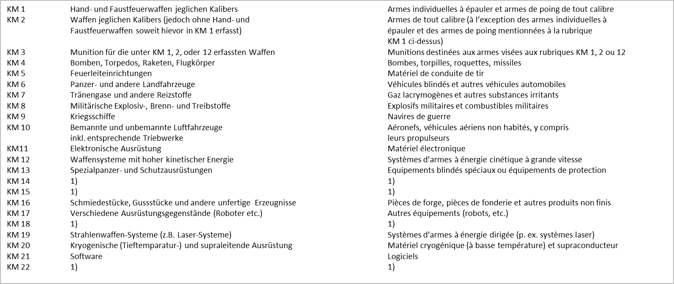
 |  |  |  |  |  |  |  |  |  |  | Département fédéral de l'économie de la formation et de la recherche DEFR Secrétariat d'Etat à l'économie SECO Communication

Effektive Ausfuhren von Kriegsmaterial nach Kategorie pro Endempfängerland Exportations effectives de matériel de guerre par catégorie et pays de destination
01.01.2019 - 31.03.2019

Kontinent Continent | Land | Pays | KM1 | KM2 | KM3 | KM4 | KM5 | KM6 | KM7 | KM8 | KM10 | KM13 | KM16 | Total

Total |  |  | 6,424,962 | 7,017,783 | 36,261,274 | 510,584 | 7,123,664 | 53,121,006 | 163,592 | 3,280,727 | 9,015,811 | 276,896 | 95,354 | 123,291,653

Europa Europe | Belgien | Belgique | 116,468 |  | 74,182 |  |  | 22,092 | 408 |  | 266,584 | 276,896 |  | 756,630
 | Bosnien-Herzegowina | Bosnie-Herzégovine | 9,065 |  |  |  |  |  |  |  |  |  |  | 9,065
 | Bulgarien | Bulgarie |  |  | 25 |  |  |  |  |  |  |  |  | 25
 | Dänemark | Danemark |  | 101,581 | 3,620,669 |  |  | 23,164,857 | 150 | 30 |  |  |  | 26,887,287
 | Deutschland | Allemagne | 1,782,406 | 3,538,356 | 14,353,148 | 103,159 | 2,691,808 | 5,082,863 | 373 | 638,613 | 79,286 |  | 2,881 | 28,272,893
 | Estland | Estonie | 8,329 |  | 32,720 |  |  |  |  |  |  |  |  | 41,049

 | Land | Pays | KM1 | KM2 | KM3 | KM4 | KM5 | KM6 | KM7 | KM8 | KM10 | KM13 | KM16 | Total
 | Finnland | Finlande | 28,379 |  | 13,765 |  |  | 188,727 |  |  | 470,672 |  |  | 701,543
 | Frankreich | France | 260,470 | 3,703 | 3,474,920 | 280,651 | 160,763 |  |  | 329 | 1,159,288 |  | 92,473 | 5,432,597
 | Griechenland | Grèce | 15,587 |  |  |  | 375 |  |  |  |  |  |  | 15,962
 | Grossbritannien | Grande-Bretagne | 32,872 | 276,986 | 26,049 | 48,870 | 51,040 |  |  | 1,495,439 | 290,415 |  |  | 2,221,671
 | Irland | Irlande | 8,004 |  |  |  |  |  |  |  |  |  |  | 8,004
 | Island | Islande | 489 |  |  |  |  |  |  |  |  |  |  | 489
 | Italien | Italie | 386,198 | 666,653 | 77,078 |  | 2,610,594 |  |  | 298,216 | 5,750 |  |  | 4,044,489
 | Kroatien | Croatie |  |  | 20,552 |  |  |  |  |  |  |  |  | 20,552
 | Litauen | Lituanie | 261,171 | 45,824 |  |  |  |  |  |  |  |  |  | 306,995
 | Luxemburg | Luxembourg | 4,193 |  |  |  |  |  |  |  |  |  |  | 4,193
 | Malta | Malte | 11,603 |  |  |  |  |  |  |  |  |  |  | 11,603
 | Niederlande | Pays-Bas | 15,795 | 82,170 | 1,680,765 |  |  | 86,886 |  | 30 |  |  |  | 1,865,646
 | Norwegen | Norvège | 79,064 |  | 1,771,166 | 61,686 |  | 1,277,327 |  | 277,052 |  |  |  | 3,466,295
 | Österreich | Autriche | 35,397 |  | 1,937,346 |  |  | 1,224 |  |  |  |  |  | 1,973,967
 | Polen | Pologne | 1,308 |  |  |  |  | 49,308 |  | 57,715 |  |  |  | 108,331
 | Portugal | Portugal |  |  | 75 |  |  |  |  |  |  |  |  | 75
 | Rumänien | Roumanie | 11,255 | 115,000 |  |  |  | 17,851,447 |  |  |  |  |  | 17,977,702
 | Schweden | Suède | 84,087 | 10,000 | 2,437,493 |  | 14,920 | 319,506 |  | 9,160 | 771,850 |  |  | 3,647,016
 | Serbien | Serbie |  |  |  |  |  |  |  | 904 |  |  |  | 904
 | Slowakische Republik | Slovaquie, République | 5,392 |  | 213,499 |  |  | 4,432,449 |  |  |  |  |  | 4,651,340
 | Slowenien | Slovénie | 2,295 |  |  |  |  |  |  |  |  |  |  | 2,295
 | Spanien | Espagne | 1,368 | 2,010,534 | 384,068 |  | 150 | 562,517 |  | 59,885 | 63,398 |  |  | 3,081,920
 | Tschechische Republik | Tchèque, République | 506,894 | 11,125 | 74,572 |  | 10,662 |  |  | 35,000 |  |  |  | 638,253
 | Türkei | Turquie | 2,400 |  |  |  |  |  |  |  |  |  |  | 2,400
 | Ungarn | Hongrie | 2,890 |  | 329,845 |  |  |  |  | 12,988 |  |  |  | 345,723
 |  |  | 3,673,379 | 6,861,932 | 30,521,937 | 494,366 | 5,540,312 | 53,039,203 | 931 | 2,885,361 | 3,107,243 | 276,896 | 95,354 | 106,496,914

 | Land | Pays | KM1 | KM2 | KM3 | KM4 | KM5 | KM6 | KM7 | KM8 | KM10 | KM13 | KM16 | Total
Afrika Afrique | Kenia | Kenya |  |  |  |  |  |  |  |  | 109,311 |  |  | 109,311
 | Südafrika | Afrique du Sud | 7,520 |  |  |  |  |  |  |  |  |  |  | 7,520
 |  |  | 7,520 |  |  |  |  |  |  |  | 109,311 |  |  | 116,831
Amerika Amérique | Bermuda | Bermudes | 931 |  |  |  |  |  |  |  |  |  |  | 931
 | Brasilien | Brésil |  |  |  |  | 31,390 |  |  |  |  |  |  | 31,390
 | Chile | Chili | 2,800 |  |  |  |  | 3,520 |  |  |  |  |  | 6,320
 | Kanada | Canada | 117,020 |  |  |  |  | 77,983 |  |  | 46,960 |  |  | 241,963
 | Mexiko | Mexique |  |  |  |  |  |  |  |  | 60,658 |  |  | 60,658
 | Vereinigte Staaten von Amerika | Etats-Unis d'Amérique | 1,981,049 | 22,770 | 706,962 |  |  |  |  | 395,366 | 3,836,549 |  |  | 6,942,696
 |  |  | 2,101,800 | 22,770 | 706,962 |  | 31,390 | 81,503 |  | 395,366 | 3,944,167 |  |  | 7,283,958
Asien Asie | Bahrain | Bahrain |  |  |  |  |  |  |  |  | 71,228 |  |  | 71,228
 | Georgien, Republik | Géorgie, République | 3,960 |  |  |  |  |  |  |  |  |  |  | 3,960
 | Indonesien | Indonésie |  |  |  | 16,218 |  |  |  |  |  |  |  | 16,218
 | Israel | Israël |  |  |  |  |  | 300 |  |  |  |  |  | 300
 | Japan | Japon | 279,480 |  |  |  |  |  |  |  |  |  |  | 279,480
 | Korea, Republik (Südkorea) | Corée, République (Corée du Sud) |  |  | 21,359 |  |  |  |  |  |  |  |  | 21,359
 | Kuwait | Koweït | 12,150 |  |  |  |  |  |  |  |  |  |  | 12,150
 | Malaysia | Malaisie |  |  |  |  | 1,180,808 |  |  |  | 1,783,862 |  |  | 2,964,670
 | Oman | Oman | 4,200 | 133,081 | 1,042,153 |  | 27,828 |  |  |  |  |  |  | 1,207,262
 | Pakistan | Pakistan |  |  |  |  | 332,068 |  |  |  |  |  |  | 332,068
 | Qatar | Qatar | 886 |  |  |  |  |  |  |  |  |  |  | 886
 | Singapur | Singapour |  |  | 3,966,323 |  |  |  | 162,661 |  |  |  |  | 4,128,984
 | Thailand | Thaïlande |  |  |  |  | 11,258 |  |  |  |  |  |  | 11,258
 | Vereinigte Arabische Emirate | Emirats Arabes Unis | 310,411 |  |  |  |  |  |  |  |  |  |  | 310,411
 |  |  | 611,087 | 133,081 | 5,029,835 | 16,218 | 1,551,962 | 300 | 162,661 |  | 1,855,090 |  |  | 9,360,234

 | Land | Pays | KM1 | KM2 | KM3 | KM4 | KM5 | KM6 | KM7 | KM8 | KM10 | KM13 | KM16 | Total
Australien Australie | Australien | Australie |  |  | 2,540 |  |  |  |  |  |  |  |  | 2,540
 | Neuseeland | Nouvelle-Zélande | 31,176 |  |  |  |  |  |  |  |  |  |  | 31,176
 |  |  | 31,176 |  | 2,540 |  |  |  |  |  |  |  |  | 33,716

